ChiCuadrado
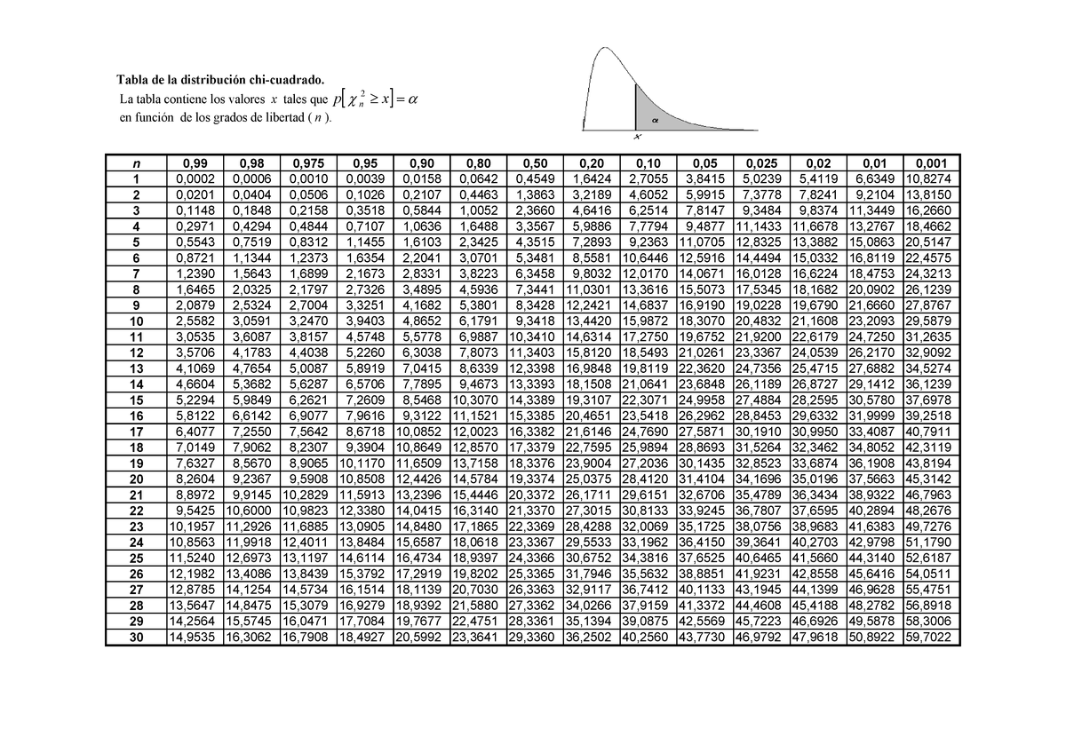
Prueba Chi Cuadrado
Intervalo | Frecuencia Observada | Frecuencia Esperada | Estadístico de prueba (C) | Estadístico de prueba acumulado (CA)
-43.4246 - -22.903 | 8 | 6.0556356874 | 0.6243 | 0.6243
-22.903 - -17.7725 | 4 | 6.9971386821 | 1.2837 | 1.908
-17.7725 - -12.6421 | 12 | 11.994919315 | 0 | 1.908
-12.6421 - -7.5117 | 16 | 18.202863534 | 0.2665 | 2.1745
-7.5118 - -2.3814 | 25 | 24.064239906 | 0.0363 | 2.2108
-2.3813 - 2.7491 | 23 | 27.924256215 | 0.8683 | 3.0791
2.749 - 7.8794 | 28 | 28.589146447 | 0.0121 | 3.0912
7.8794 - 13.0098 | 30 | 25.691992982 | 0.7223 | 3.8135
13.0097 - 18.1401 | 26 | 20.300923287 | 1.5999 | 5.4134
18.1402 - 23.2706 | 15 | 13.986060923 | 0.0735 | 5.4869
23.2706 - 33.5313 | 13 | 13.088489912 | 0.0005 | 5.4874

